Worksheet
Изображение* | ID | Код | Артикул* | Название товара* | Цена, руб.* | Основной | Удаленный | В пути | 0 | Ваш заказ
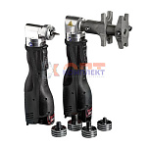 | 825527 | VLC-1313006 | 44067-51 | Набор аксиального инструмента (акк запрессовщик + АКК расш + насадки16-32мм) | 296 273.00 руб. | 0 | 0 | 0 | шт |  | 0
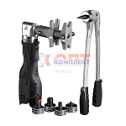 | 825528 | VLC-1313007 | 48348-51 | Набор аксиального инструмента (акк запрессовщик + РУЧН расш + насадки16-32мм) | 216 882.00 руб. | 0 | 0 | 0 | шт |  | 0
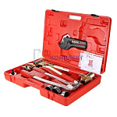 | 836282 | VLC-900283 | VT.1240.FT.1632 | Комплект ручного инструмента для монтажа надвижных фитингов | 39 585.00 руб. | 2 | >25 | 0 | шт |  | 0
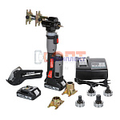 | 834773 | VLC-999077 | VT.1240PZ.E.1632 | Комплект аккумуляторного инструмента, для монтажа аксиальных фитингов 16-32мм | 148 649.00 руб. | 0 | 0 | 0 | шт |  | 0
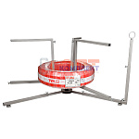 | 873886 | VLC-900517 | VT.RT.02.0 | Размотчик трубы VALTEC (для труб в бухтах) NEW | 10 297.00 руб. | 0 | 0 | 0 | шт |  | 0

